İşlem Fon
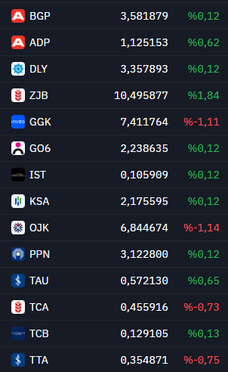
Tarih | Hisse | Durum | Adet | Fiyat | Kur | Tutar
2025-02-11 | BGP | Alış | 237 | ₺3.46 | 36.01 $ | 22.77 $ | BGP | 3.581879
2025-02-11 | IST | Alış | 9641 | ₺0.10 | 36.01 $ | 27.77 $ | ADP | 1.125153
2025-02-11 | TCB | Alış | 7901 | ₺0.13 | 36.01 $ | 27.77 $ | DLY | 3.357893
2025-02-11 | GO6 | Alış | 455 | ₺2.19 | 36.01 $ | 27.72 $ | ZJB | 10.495877
2025-02-11 | KSA | Alış | 469 | ₺2.13 | 36.01 $ | 27.74 $ | GGK | 7.411764
2025-02-11 | DLY | Alış | 303 | ₺3.29 | 36.01 $ | 27.71 $ | GO6 | 2.238635
2025-02-11 | PPN | Alış | 326 | ₺3.06 | 36.01 $ | 27.71 $ | IST | 0.105909
2025-02-12 | GGK | Alış | 136 | ₺7.34 | 36.10 $ | 27.64 $ | KSA | 2.175595
2025-02-12 | OJK | Alış | 147 | ₺6.79 | 36.10 $ | 27.63 $ | OJK | 6.844674
2025-02-12 | TCA | Alış | 2000 | ₺0.44 | 36.10 $ | 24.47 $ | PPN | 3.1228
2025-02-12 | TAU | Alış | 1831 | ₺0.55 | 36.10 $ | 27.69 $ | TAU | 0.57213
2025-02-12 | ADP | Alış | 931 | ₺1.07 | 36.10 $ | 27.69 $ | TCA | 0.455916
2025-02-12 | TTA | Alış | 2936 | ₺0.34 | 36.10 $ | 27.70 $ | TCB | 0.129105
2025-02-12 | ZJB | Alış | 118 | ₺9.67 | 36.10 $ | 31.60 $ | TTA | 0.354871

